安装
OS
Linux

安装目录
/usr/local

服务器名称 | （可以不修改）
1.查看
hostname
2.修改
vim /etc/hostname
3.重新启动
reboot

hosts配置文件
vim /etc/hosts
添加 ip hostname

安装步骤
1.解压
tar -xzvf /srv/ftp/zookeeper-xxxx.tar.gz -C /usr/local
2.更名（非必须）
mv /usr/local/zookeeper-xxxx/ /usr/local/zookeeper
3.配置ZK_HOME
vim /etc/profile

增加：
export ZK_HOME=/usr/local//bin;
export PATH=$PATH:$ZK_HOME
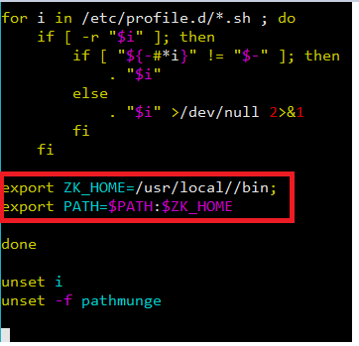

4. 让配置生效
source /etc/profile

5. 拷贝配置文件
cp /usr/local/zookeeper/conf/zoo_sample.cfg /usr/local/zookeeper/conf/zoo.cfg
注意：ZooKeeper使用的配置文件名称必须为zoo.cfg

6.配置data目录
vim zoo.cfg
dataDir=/usr/data/zookeeper
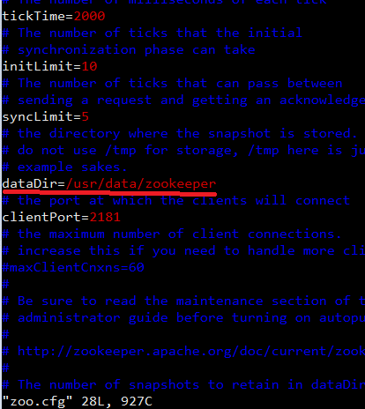

如果没有以上目录,则建立以上目录：
mkdir -p /usr/data/zookeeper

Docker建集群
利用pip(python)方式进行安装
yum -y install epel-release
yum -y install python-pip
pip --version | 确认版本
pip install docker-compose
docker-compose version | 确认安装成功

搭建集群
docker pull zookeeper | 获取镜像
vim docker-compose.yml |  | docker-compose.yml内容如下:

version: '2'
services:
zoo1:
image: zookeeper
restart: always
container_name: 'zoo1'
ports:
- "2181:2181"
environment:
ZOO_MY_ID: 1
ZOO_SERVERS: server.1=zoo1:2888:3888 server.2=zoo2:2888:3888 server.3=zoo3:2888:3888
zoo2:
image: zookeeper
restart: always
container_name: 'zoo2'
ports:
- "2182:2181"
environment:
ZOO_MY_ID: 2
ZOO_SERVERS: server.1=zoo1:2888:3888 server.2=zoo2:2888:3888 server.3=zoo3:2888:3888
zoo3:
image: zookeeper
restart: always
container_name: 'zoo3'
ports:
- "2183:2181"
environment:
ZOO_MY_ID: 3
ZOO_SERVERS: server.1=zoo1:2888:3888 server.2=zoo2:2888:3888 server.3=zoo3:2888:3888
在 docker-compose.yml 当前目录下运行: |  |  | 这个配置文件会告诉 Docker 分别运行三个 zookeeper 镜像, 并分别将本地的 2181, 2182, 2183 端口绑定到对应的容器的2181端口上.
COMPOSE_PROJECT_NAME=zk_test docker-compose up |  |  | ZOO_MY_ID 和 ZOO_SERVERS 是搭建 ZK 集群需要设置的两个环境变量, 其中 ZOO_MY_ID 表示 ZK 服务的 id, 它是1-255 之间的整数, 必须在集群中唯一. ZOO_SERVERS 是ZK 集群的主机列表.

COMPOSE_PROJECT_NAME=zk_test docker-compose ps
 | 查看运行状况

注意, 我们在 "docker-compose up" 和 "docker-compose ps" 前都添加了 COMPOSE_PROJECT_NAME=zk_test 这个环境变量, 这是为我们的 compose 工程起一个名字, 以免与其他的 compose 混淆.

查看状态

docker exec -it zoo1 /bin/sh
ln -sf bash /bin/sh
sh /zookeeper-3.4.13/bin/zkServer.sh status

zoo2, zoo3以此类推

Mode 有一个leader, 两个follewer. 表示集群搭建成功

ACL
建立连接
sh zkCli.sh -server localhost:2181 |  | 在zookeeper/bin目录下执行命令，连接zk

permissions
CREATE(c): 创建权限，可以在在当前node下创建child node
DELETE(d): 删除权限，可以删除当前的node
READ(r): 读权限，可以获取当前node的数据，可以list当前node所有的child nodes
WRITE(w): 写权限，可以向当前node写数据
ADMIN(a): 管理权限，可以设置当前node的permission
增加认证(账户密码)
addauth digest username:password
例：addauth digest root:root

增加授权
setAcl path acl
例：setAcl / auth:root:root:cdrwa | cdrwa见右表：

